Тех задание
(The option of building a stand at the top) Terms of Reference for the construction of the collective stand of the National Exposition of the Republic of Belarus at the 8th China International Import Expo (CIIE), which will be held from November 5 to 10, 2025, in Shanghai.
 | The questionnaire of the building company
 | The name of the company
 | Contact person
 | Portfolio availability ( in stock\ out of stock)
 | Site (web-site link)
 | Certeficate of registration (registration information, TIN)
 | Work experience (the age of the company)
 | Work experience with Belinterexpo (joint projects)
 | The location of the head office (only city\town)
 | The location of production workshop (only city\town)
 | Are there any orders at the exhibition besides Belinterexpo (names)
 | Bank account
 | Possible payment currency

Location of stand
 |  |  |  | Exhibition | CIIE
 |  |  |  | Date | November 5-10
 |  |  |  | City\ town | Shanghai
 |  |  |  | Exhibitor | UE BELINTEREXPO BelCCI
 |  |  |  | Square footage | 132 / 120 / 150 sq. m
 |  |  |  | Sizes | 11*12 / 9,25*13 / 12*12,5
 |  |  |  | Pavilion and stand number | 5.2 / 4.1 / 7.1
 |  |  |  | Design project | Made by BELINTEREXPO

*Sections are filled in and supplemented by the building company
Floor
 | List |  | Description |  | Price | Quantity |  | The amount
1 | Raised floor/фальшпол |  | 132*10 cm height/высота |  |  | 132 | m² | 0
2 | Wooden Floor /деревянный пол |  | 132 sq m |  |  | 132 | m²
3 | Light belt/световая лента |  | Light belt /световая лента |  |  | 46 | m
4 | Raised floor/фальшпол |  | 120*10 cm height/высота |  |  | 120 | m² | 0
5 | Wooden Floor /деревянный пол |  | 120 sq m |  |  | 120 | m²
6 | Light belt/световая лента |  | Light belt /световая лента |  |  |  | m
7 | Raised floor/фальшпол |  | 150*10 cm height/высота |  |  | 150 | m² | 0
8 | Wooden Floor /деревянный пол |  | 150 sq m |  |  | 150 | m²
9 | Light belt/световая лента |  | Light belt /световая лента |  |  | 10 | m
10 | Stage/сцена |  | 20 cm height from rised floor/20 см от пола |  |  | 15 | m²
Total: |  |  |  |  |  |  |  | 0
Electricity and lighting:
№ | List |  | Description |  | Price | Quantity |  | The amount
1 | Searchlight/Подсветка |  |  |  |  | 1 | pcs | 0
2 | Socket/Розетка |  |  |  |  | 60 | pcs | 0
3 | Electric shield with lock/Электрический щиток |  |  |  |  | 3 | pcs | 0
4 | 24 hours power 24-часовое подключение |  |  |  |  | 10 | pcs | 0
TOTAL |  |  |  |  |  |  |  | 0
Production costs:
№ | List |  | Description |  | Price | Quantity |  | The amount
1 | Artistic layout, typesetting and preparation for printing/Художественная верстка, набор текста и подготовка к печати |  |  |  |  | 1 | - | 0
2 | Consumables / tape / furniture packaging/Расходные материалы / клейкая лента / упаковка для мебели |  |  |  |  | 1 | - | 0
3 | Installation / dismantling work (daytime)/Монтажные/демонтажные работы (дневные) |  |  |  |  | 1 | day | 0
4 | Installation\ dismantling work (nighttime)/Монтажные\демонтажные работы (ночные) |  |  |  |  | 1 | - | 0
5 | Transportation costs (with registration of passes)/Транспортные расходы (с оформлением пропусков) |  |  |  |  | 1 | - | 0
6 | Cleaning of the stand after installation/Очистка стенда после установки |  |  |  |  | 1 | day | 0
7 | Garbage collection / disposal of the stand/ Вывоз/утилизация мусора со стенда |  |  |  |  | 1 | - | 0
8 | Recycling collection/утилизационный сбор |  |  |  |  | 1 | - | 0
9 | Daily cleaning of the stand/клининг ежедневный |  | every day during the exhibition from November 5 to 10 |  |  | 6 | day | 0
10 | Electrician/installer on duty/дежурный электрик |  |  |  |  | 1 | pers | 0
11 | Fire extinguishers/огнетушитель |  |  |  |  | 3 | pcs | 0
12 | Insurance/страхование |  |  |  |  | 1 |  | 0
13 | 30M Wifi/ 30 мб wifi |  |  |  |  | 3
14 | English-speaking manager (for the entire construction period, presence at the installation is mandatory!) |  | An English-speaking manager is needed for the entire build-up and operation of the exhibition, who will always be in place at the booth |  |  | 1
15 | Overhead costs |  |  |  |  |  | - | 0
TOTAL |  |  |  |  |  |  |  | 0
TOTAL WORKS: |  |  |  |  |  |  |  | #REF!
TAXES (Taxation system and currency_____________):
TOTAL WITH TAXES: |  |  |  |  |  |  |  | #REF!
Equipment Country pav 132 sq m
№ | List |  | Description |  | Price | Quantity |  | The amount
1 | Construction of Meeting room/возведение комнаты переговоров |  |  |  |  | 1 | pcs.
2 | Construction of Unitary room/возведение подсобного помощения |  |  |  |  | 1 | pcs.
3 | Construction of rooms behind the scene/Возведение конструкции за сценой |  |  |  |  | 1 | pcs.
4 | Doors with lockers and 3 keys for each/двери с замками и ключами 3 компл для каждой |  |  |  |  | 4 | pcs.
5 | Meeting room design/дизайн комнаты переговоров |  | 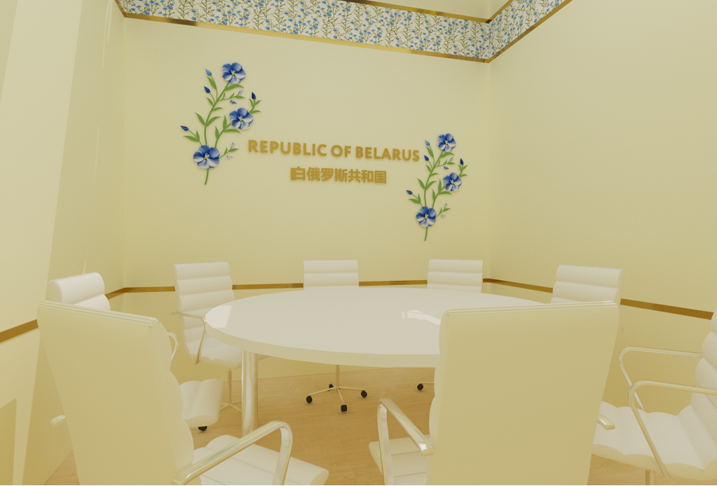 |  |  | 1 | pcs.
6 | Thin linen fabric on ceiling/тонкое льняное полотно на потолке | 2*64 m | 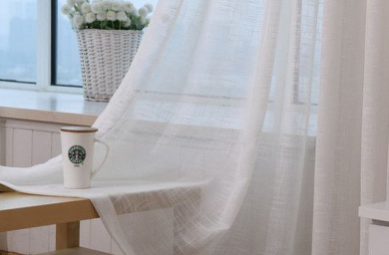 |  |  | 128 | m²
7 | LED screen curved on stage/Led экран изогнутый на сцене | 3,8*6 m | 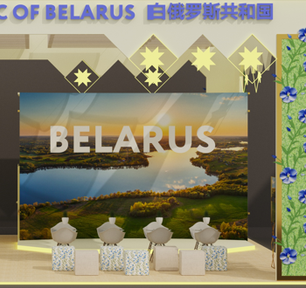 |  |  | 1 | pcs.
8 | glow wire/светящаяся проволока |  |  | 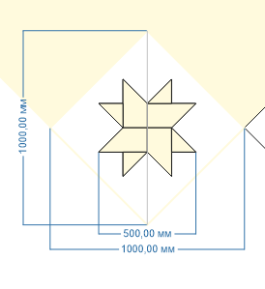 |  | 1 | pcs.
9 | glow wire/светящаяся проволока |  | 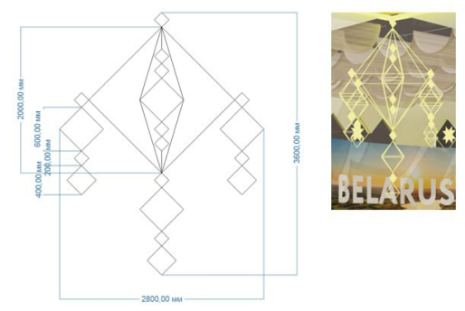 |  |  | 1 | pcs.
10 | TV | 3x2 m | 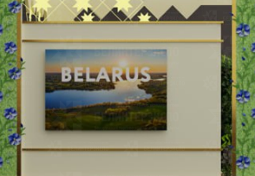 |  |  | 1 | pcs.
11 | Flowers on the wall/цветы на стене |  |  |  |  | 2 | pcs.
12 | Golden glossy frames, natural greens, flovers made of plexiglass with lights in the middle/золотые блестящие рамки, натуральная зелень, цветы из оргстекла светящиеся в середине | 0,9x5 m |  |  |  | 8 | pcs.
13 | volumetric light letters in collor of flowers from glass/объемные световые буквы цвета идентичному цветам из орг стекла | 0,35*7,32 m |  |  |  | 4 | pcs.
14 | volumetric light letters logo/объемные световые буквы логотип | 2,2x0,6 m |  |  |  | 2 | pcs.
15 | Lightbox piqtures in gold frames/световые картины в золотых рамках | 0,7x1,1 m | 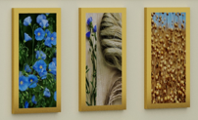 |  |  | 5 | pcs.
16 | gold frame with backlit with towel inside with linen background/золотая рамка с контражурной подсветкой с рушником внутри, подложка изо льна | 1,7x2,3 m |  |  |  | 2 | pcs.
17 | Chat Chairs and glass Tables/Стеклянные столы и стулья для переговоров | Table 1+ Chairs 4 | 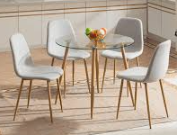 |  |  | 4 | pcs.
18 | Pouffe chair/ пуф | 6 of them are in natural linen fabric, 6 are with linen flovers ornament | 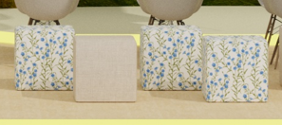 |  |  | 12 | pcs.
19 | Bar Chairs/барный стул |  |  |  |  | 2 | pcs.
20 | Metallik shelves with glass/металическая витрина со стеклом |  | 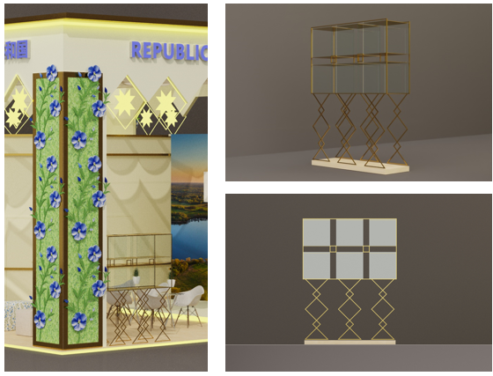 |  |  | 1 | pcs.
21 | Big table in meeting room/Большой стол в перегловорную комнату |  | 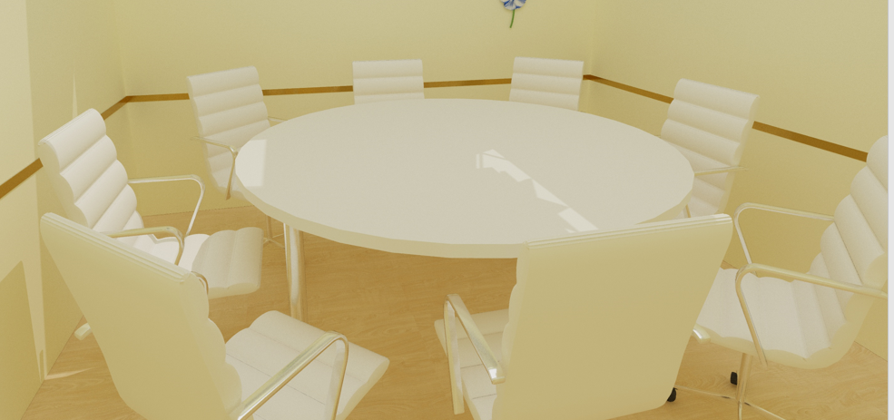 |  |  | 1 | pcs.
22 | Chair in meeting room/стул в переговорную комнату |  | 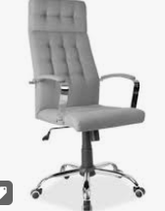 |  |  | 8 | pcs.
23 | wooden tribune with microphone/ деревянная трибуна с микрофоном |  | 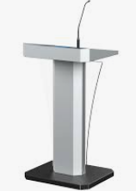 | for example, need to be wooden and in style of the booth |  | 1 | pcs.
24 | Wooden reception desk with natural greens and milling cut/деревянный ресепшн с натуральной травой, фрезерной резкой |  | 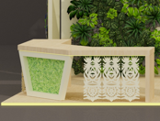 |  |  | 1 | set
25 | Shelves/стеллаж | 2 h * 3 l *0,5 w |  | 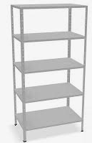 |  | 3 | pcs.
26 | Fridge/холодильник | 200 L | 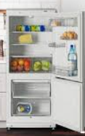 |  |  | 1 | pcs.
27 | Table in unitary room/стол в подсобном помещении | 2*0,5m |  |  |  | 1 | pcs.
28 | office printer / принтер |  | 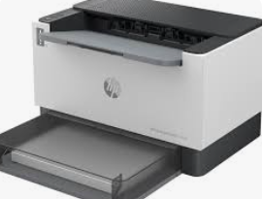 |  |  | 1 | set
29 | block of paper A4/блок бумаги А4 |  | 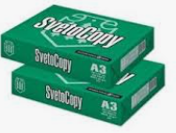 |  |  | 2 | set
30 | Stand mirror/зеркало |  |  |  |  | 1 | set
31 | Coffee machine/кофе машина |  |  | 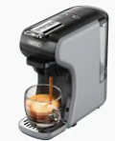 |  | 1 | pcs.
32 | Teapot/чайник |  |  | 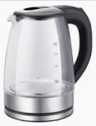 |  | 1 | set
33 | отпариватель/steamer |  | 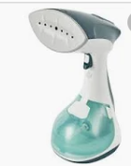 |  |  | 1 | pcs.
34 | Cooller with hot and cold water |  |  |  |  | 1 | pcs.
35 | Fresh flower sets on the table/цветочная композиция на столы | 6 |  | 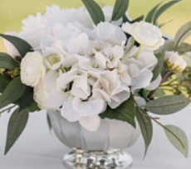 |  | 6 | pcs.
36 | Coffee and tea paper cups/картонные стаканы для кофе и чая | 300 ml |  | 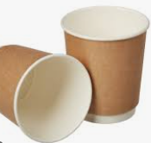 |  | 1500 | pcs.
37 | Plastic cups for water/пластиковые стакончики для воды | 250 ml |  | 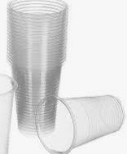 |  | 1000 | pcs.
38 | coffee stirrers/коффейные палочки |  |  | 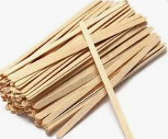 |  | 1000 | pcs.
39 | Coffee capsules/капсулы кофе |  |  | 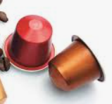 |  | 500 | pcs.
40 | Tea bags (black/green)/чайные пакетики(черный и зеленый) | 350/350 |  | 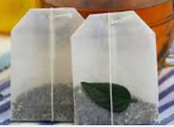 |  | 700 | pcs.
41 | Sugar stiсks/сахар |  |  |  |  | 1500 | pcs.
42 | porcelain cup and saucer set and metal spoon/чашка с блюдцем и мателлической ложечкой |  |  |  |  | 20 | pcs.
43 | glasses/стеклянные стаканы |  |  |  |  | 30 | pcs.
44 | Water/вода 19 L |  |  |  |  | 20 | pcs.
45 | Water/вода 0,25 | 500 botl | 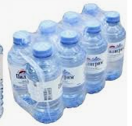 |  |  | 500 | pcs.
46 | wet wipes/влажные салфетки 100 |  |  |  |  | 20 | pcs.
47 | tissues/сухие салфетки 100 |  | 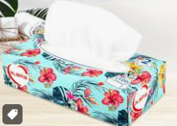 |  |  | 20 | pcs.
48 | cleaning towels/салфетки для уборки |  | 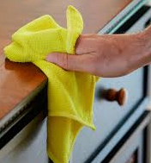 | 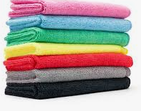 |  | 20 | pcs.
49 | glass cleaning spray/очиститель для стекол |  |  |  |  | 5 | pcs.
50 | Рlates/тарелки |  |  |  |  | 20 | pcs.
51 | Set of Wooden pins/комплект деревянных значков |  | 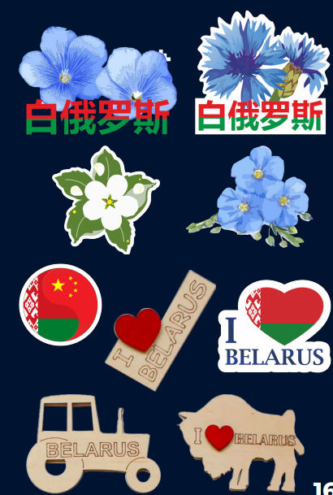 | 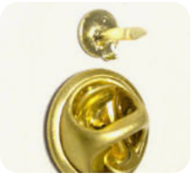 |  | 300 | pcs.
52 | golden beadsbracelets with the wheat/золотой браслет с пшеничным колоском |  | 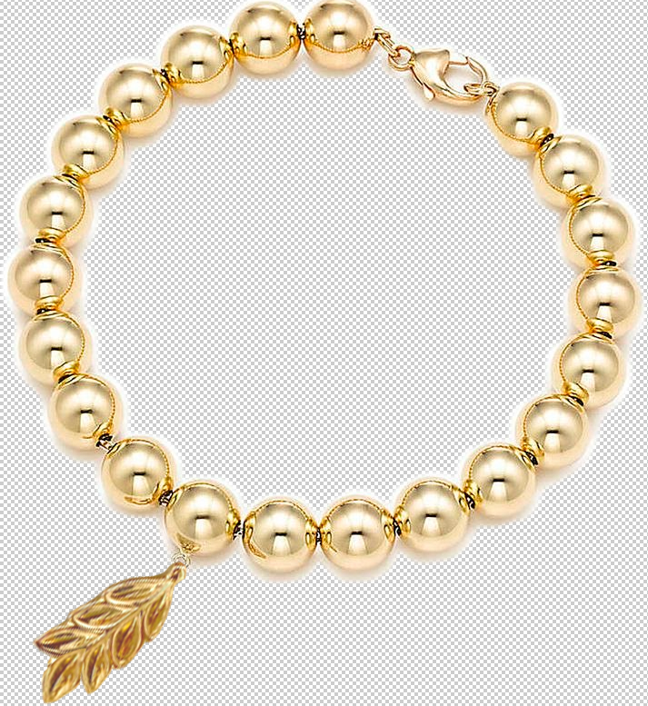 |  |  | 500 | pcs.
53 | Wooden beads for making bracelets 1 cm /деревянные бусины для изготовления браслетов 1 см | 7000 |  |  |  | 7000 | pcs.
54 | Wooden beads with letters and piqture (BELARUS) for making bracelets 1 cm /деревянные бусины с буквами и картинкой (БЕЛАРУСЬ) для изготовления браслетов 1 см | 700 * every letter and flower | 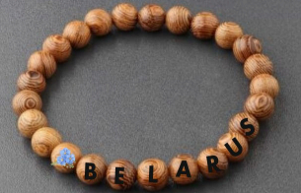 |  |  | 4800 | pcs.
55 | elastic thread for making bracelets/эластичная нить для создания браслетов | 30 cm |  | 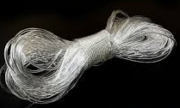 |  | 1000 | pcs.
56 | set of macrame keychain 10 cm lenght/комплект брелоков из макраме 10 см длина |  | 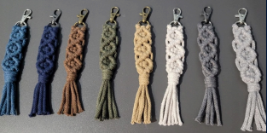 |  |  | 2000 | pcs.
57 | Set of straw decorarion with hooks 7cm diametr/комплект сувенирных украшений из соломы 7 см в диаметре |  | 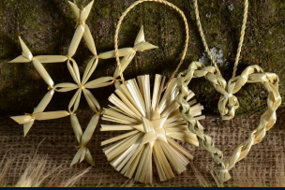 |  |  | 2000 | pcs.
58 | eco notebook with a pen/эко блокнот с ручкой | A5 |  | 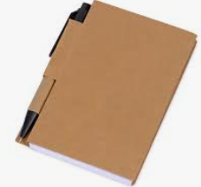 |  | 200 | pcs.
59 | voluminous sticker pack/стикерпак объемные | А5 |  | 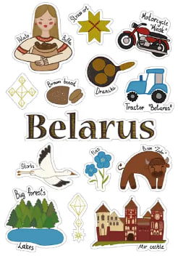 for example |  | 2000 | pcs.
60 | set of flags on the table with golden stand/флаги настольные, комплект на золотой подставке | set |  | 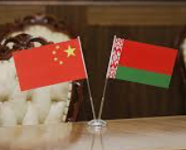 |  | 10 | pcs.
61 | flowers for weaving wreaths on a stem/цветы для плетения венков на стебле |  | 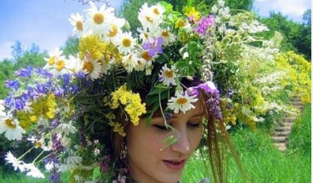 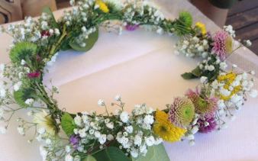 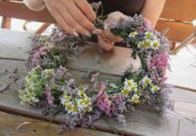 |  |  | 5000 | pcs.
62 | Floor Rack/вешалка напольная |  |  |  |  | 1 | pcs.
63 | wall hanger/настенная вешалка |  |  |  |  | 2 | pcs.
64 | small trash can/урна малая |  |  |  |  | 3 | pcs.
65 | big trash can/урна большая |  |  |  |  | 2 | pcs.
66 | big garbage bags/большие пакеты для мусора | 10 |  |  |  |  | pcs.
67 | small garbage bags/малые пакеты для мусора | 10 |  |  |  |  | pcs.
Total
Equipment Tech pav 120 sq m
1 | Construction of Meeting room/возведение комнаты переговоров |  |  |  |  | 1 | pcs.
2 | Construction of Unitary room/возведение подсобного помощения |  |  |  |  | 2 | pcs.
3 | Doors with lockers and 3 keys for each/двери с замками и ключами 3 компл для каждой |  |  |  |  | 4 | pcs.
4 | Meeteng area with 2 sofas and coffe table/место переговоров с 2 диванами и коффейным столиком |  | 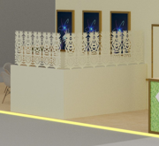 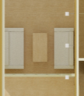 |  |  | 1 | pcs.
5 | volumetric light letters logo/объемные световые буквы логотип | 2,2x0,6 m |  |  |  | 2 | pcs.
6 | Closed meeting room design/дизайн закрытой комнаты переговоров |  | 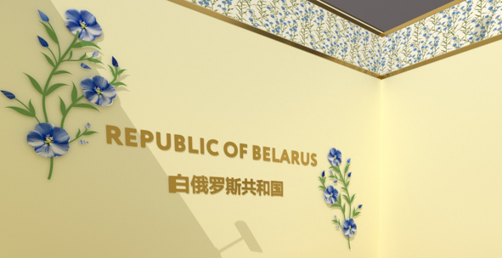 |  |  | 1 | pcs.
7 | Thin linen fabric on ceiling/тонкое льняное полотно на потолке | 2*64 m |  |  |  | 128 | m²
8 | glow wire/светящаяся проволока |  |  |  |  | 1 | set
9 | Golden glossy frames, natural greens, flovers made of plexiglass with lights in the middle/золотые блестящие рамки, натуральная зелень, цветы из оргстекла светящиеся в середине | 0,9x5 m |  |  |  | 8 | pcs.
10 | volumetric light letters in collor of flowers from glass/объемные световые буквы цвета идентичному цветам из орг стекла | 0,35*7,32 m |  |  |  | 4 | pcs.
11 | top with linen flovers ornament like on the poof/карниз из ткани с цветами |  |  |  |  |  | m²
12 | Lightbox piqtures in gold frames/световые картины в золотых рамках |  | 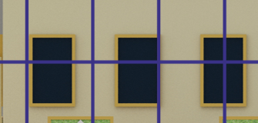 |  |  | 9 | pcs.
13 | TV | 46' |  |  |  | 3 | pcs.
14 | Chat Chairs and glass Tables/Стеклянные столы и стулья для переговоров | Table 1+ Chairs 2 |  |  |  | 12 | pcs.
15 | Bar Chairs/барный стул |  |  |  |  | 20 | pcs.
16 | small Information desk/малая информационная стойка | 2 shelves inside and 1 socets/2 полки и 2 розетки внутри |  |  |  | 7 | pcs.
17 | Big Information desk/болльшая информационная стойка | 2 shelves inside and 1 socets/2 полки и 2 розетки внутри | 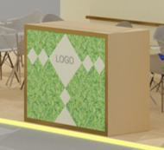 |  |  | 4 | pcs.
18 | shelves with glass/витрина со стеклом | 50*50 |  | 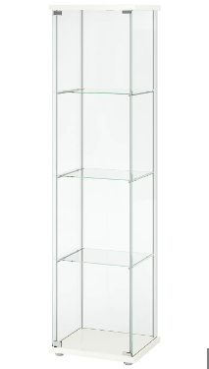 |  | 8 | pcs.
19 | table in meeting room/cтол в перегловорную комнату |  |  |  |  | 1 | pcs.
20 | sofas meeting room/диваны в переговорную комнату |  |  |  |  | 2 | pcs.
21 | Shelves/стеллаж | 2 h * 3 l *0,5 w |  |  |  | 3 | pcs.
22 | Table/стол |  |  |  |  | 2 | pcs.
23 | Wall mirror/зеркало |  |  |  |  | 2 | set
24 | Coffee machine/кофе машина |  |  |  |  | 2 | pcs.
25 | Teapot/чайник |  |  |  |  | 2 | set
26 | Cooller with hot and cold water |  |  |  |  | 2 | pcs.
27 | Fresh flower sets on the table/цветочная композиция на столы |  |  |  |  | 2 | pcs.
28 | Coffee and tea paper cups/картонные стаканы для кофе и чая | 300 ml |  |  |  | 1500 | pcs.
29 | Plastic cups for water/пластиковые стакончики для воды | 250 ml |  |  |  | 1000 | pcs.
30 | coffee stirrers/коффейные палочки |  |  |  |  | 1000 | pcs.
31 | Coffee capsules/капсулы кофе |  |  |  |  | 600 | pcs.
32 | Tea bags (black/green)/чайные пакетики(черный и зеленый) | 350/350 |  |  |  | 700 | pcs.
33 | Sugar stiсks/сахар |  |  |  |  | 1500 | pcs.
34 | Water/вода 19 L |  |  |  |  | 20 | pcs.
35 | Water/вода 0,25 | 500 botl |  |  |  | 500 | pcs.
36 | wet wipes/влажные салфетки 100 |  |  |  |  | 20 | pcs.
37 | tissues/сухие салфетки 100 |  |  |  |  | 20 | pcs.
38 | cleaning towels/салфетки для уборки |  |  |  |  | 20 | pcs.
39 | glass cleaning spray/очиститель для стекол |  |  |  |  | 5 | pcs.
40 | set of flags on the table with golden stand/флаги настольные, комплект на золотой подставке | set |  |  |  | 20 | pcs.
41 | Brochure rack/брошюрница |  |  |  |  | 5 | pcs.
42 | Floor Rack/вешалка напольная |  |  |  |  | 2 | pcs.
43 | wall hanger/настенная вешалка |  |  |  |  | 4 | pcs.
44 | small trash can/урна малая |  |  |  |  | 10 | pcs.
45 | big trash can/урна большая |  |  |  |  | 2 | pcs.
46 | big garbage bags/большие пакеты для мусора | 10 |  |  |  | 20 | pcs.
47 | small garbage bags/малые пакеты для мусора | 10 |  |  |  | 20 | pcs.
Total
Equipment Food pav 150 sq m
1 | Construction of Meeting room/возведение комнаты переговоров |  |  |  |  | 1 | pcs.
2 | Construction of Unitary room/возведение подсобного помощения |  |  |  |  | 2 | pcs.
3 | Doors with lockers and 3 keys for each/двери с замками и ключами 3 компл для каждой | 3 |  |  |  | 3 | pcs.
4 | Construction of kitchen/возведение кухни |  |  |  |  | 1 | pcs.
5 | volumetric light letters logo/объемные световые буквы логотип | 2,2x0,6 m |  |  |  | 2 | pcs.
6 | Information desk/информационная стойка | 2 shelves inside and 1 socets/2 полки и 2 розетки внутри |  |  |  | 16 | pcs.
7 | Thin linen fabric on ceiling/тонкое льняное полотно на потолке | 2*64 m |  |  |  | 128 | m²
8 | glow wire/светящаяся проволока |  |  |  |  | 1 | set
9 | information desk for cooker/информационная стойка для повара | 5 socets |  |  |  | 1 | pcs.
10 | shelves on the wall/полки на стене | 0,3x4 m |  |  |  | 3 | pcs.
11 | Golden glossy frames, natural greens, flovers made of plexiglass with lights in the middle/золотые блестящие рамки, натуральная зелень, цветы из оргстекла светящиеся в середине |  |  |  |  | 8 | pcs.
12 | volumetric light letters in collor of flowers from glass/объемные световые буквы цвета идентичному цветам из орг стекла | 0,35*7,32 m |  |  |  | 4 | pcs.
13 | top with linen flovers ornament like on the poof/карниз из ткани с цветами |  |  |  |  |  | m²
...

